2024
 | Банк расмий сайтининг "Статистик маълумотлар" қисмида эълон қилинадиган маълумотлар (https://www.sqb.uz/uz/general-information/innformation-disclosure/statistical-data-uz/)

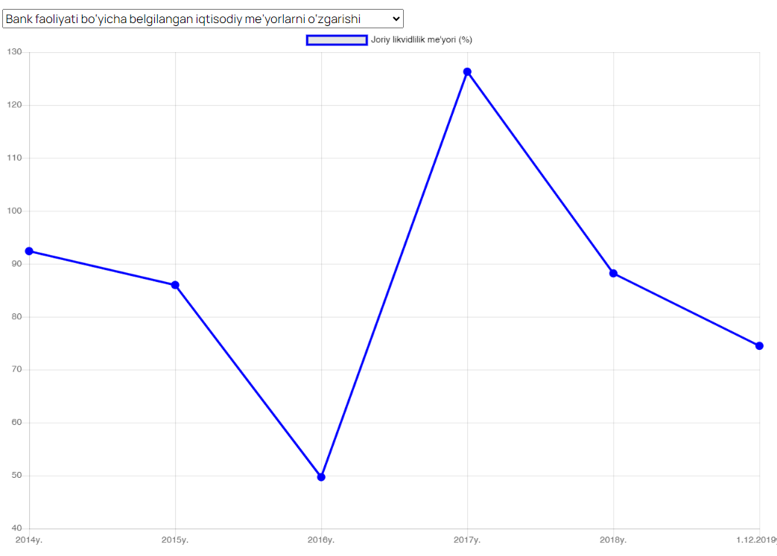
 | Банк сайтида эълон килиниши лозим бўлган маълумотлар

№ | Банк сайтида эълон қилиниши лозим бўлган кўрсаткич номи | 2024 йил 1 январь | 2024 йил 1-чорак | 2024 йил 2-чорак | 2024 йил 3-чорак | 2024 йил 4-чорак | Изоҳ | Намуна
1 | Банк активлари | 74,634,423,198 | 76,639,497,268 | 80,108,191,262 | 84,242,033,711 | 87,596,989,839 | Мазкур курсаткични чизиқли диаграмма кўринишида чиқарилиши мақсадга мувофиқ
 | Шундан:
1.1 | Кассадаги нақд пуллар | 1,565,389,581 | 1,377,069,635 | 1,155,623,437 | 1,590,278,136 | 1,710,096,763
1.2 | Марказий банк ва бошқа банклардаги маблағлар | 8,088,993,857 | 7,977,634,727 | 9,359,649,108 | 7,791,713,973 | 7,592,151,556
1.3 | Олди-сотди қимматли қоғозлар | 2,043,306,103 | 2,465,291,202 | 2,141,624,653 | 4,373,933,847 | 4,253,044,732
1.4 | Кредит ва лизинг қўйилмалари | 55,975,575,345 | 57,260,463,950 | 59,277,593,495 | 61,419,788,833 | 63,712,933,667
1.5 | Инвестициялар | 406,437,547 | 506,509,699 | 587,777,940 | 967,338,293 | 985,147,243
1.6 | Асосий восита ва номоддий активлар | 3,125,231,142 | 3,137,704,231 | 3,216,638,287 | 3,244,331,080 | 3,696,744,725
1.7 | Бошқа активлар | 1,138,242,348 | 1,126,540,686 | 996,983,288 | 1,025,986,654 | 1,144,736,892
2 | Банк мажбуриятлари | 65,906,063,046 | 67,575,855,381 | 70,615,926,859 | 74,718,137,944 | 77,571,543,481 | Мазкур курсаткични чизиқли диаграмма кўринишида чиқарилиши мақсадга мувофиқ
 | Шундан:
2.1 | Талаб қилиб олингунча сақланадиган депозитлар | 5,825,503,526 | 6,435,301,844 | 6,428,155,088 | 6,849,532,844 | 7,436,279,573
2.2 | Жамғарма депозитлар | 1,579,987,303 | 2,214,116,414 | 2,198,379,277 | 2,808,319,699 | 3,289,312,497
2.3 | Муддатли депозитлар | 6,393,100,319 | 6,196,204,371 | 7,279,573,731 | 8,327,160,459 | 10,019,558,799
2.4 | Марказий банкка тўланиши лозим бўлган маблағлар | 1,074,053 | 13,780,693 | 2,626,969 | 23,028,003 | 81,175
2.5 | Бошқа банклар ва молиявий ташкилотларнинг ҳисобварақлари | 6,093,050,942 | 6,196,888,051 | 5,830,449,448 | 4,861,400,819 | 4,053,129,092
2.6 | РЕПО битимлари бўйича сотилган қимматли қоғозлар | 816,807,035 | 465,452,033 | 1,220,987,845 | - | 505,758,323
2.7 | Кредит ва лизинг операциялар буйича мажбуриятлар | 36,468,927,735 | 37,079,806,973 | 38,536,786,132 | 37,694,164,876 | 38,839,279,617
2.8 | Субординарланган қарз мажбуриятлари | 2,209,944,719 | 2,221,548,663 | 2,413,680,577 | 2,426,017,580 | 2,441,803,340
2.9 | Тўланиши лозим бўлган ҳисобланган фоизлар | 893,129,828 | 1,026,548,646 | 913,194,387 | 1,048,932,027 | 1,251,915,872
2.10 | Бошқа мажбуриятлар | 650,589,334 | 531,903,789 | 713,268,175 | 1,084,039,658 | 990,040,845
3 | Банк капитали | 8,728,360,152 | 9,063,641,887 | 9,492,264,403 | 9,523,895,767 | 10,025,446,358 | Мазкур курсаткични чизиқли диаграмма кўринишида чиқарилиши мақсадга мувофиқ
 | Шундан:
3.1 | Устав капитали | 4,628,941,928 | 4,628,941,928 | 4,628,941,928 | 4,628,941,928 | 4,628,941,928
3.2 | Қўшимча капитал | 696,121 | 696,121 | 696,121 | 696,121 | 696,121
3.3 | Захира капитал | 1,717,703,829 | 1,717,521,302 | 1,746,789,954 | 1,791,974,206 | 1,791,800,207
3.4 | Тақсимланмаган фойда | 2,381,018,274 | 2,716,482,536 | 3,115,836,400 | 3,102,283,512 | 3,604,008,102
4 | Меъёрий кўрсаткичлар |  |  |  |  |  | Мазкур курсаткични чизиқли диаграмма кўринишида чиқарилиши мақсадга мувофиқ
4.1 | Регулятив капиталнинг монандлик коэффициенти | 16.11% | 15.29% | 15.17% | 14.21% | 15.58%
4.2 | I даражали капиталнинг монандлик коэффициенти | 11.04% | 11.53% | 10.79% | 10.13% | 10.63%
4.3 | Левераж | 9.66% | 10.48% | 9.82% | 9.40% | 9.09%
5 | Мижозлар сони |  |  |  |  |  | Мазкур курсаткични чизиқли диаграмма кўринишида чиқарилиши мақсадга мувофиқ
5.1 | Юридик шахслар | 42,417 | 52,279 | 44,892 | 46,629 | 47,354
5.2 | Якка тартибдаги тадбиркорлар | 28,839 | 40,523 | 35,256 | 36,764 | 37,435
5.3 | Жисмоний шахслар | 1,537,969 | 3,064,850 | 3,055,048 | 3,179,521 | 3,292,730
6 | Банк тармоқлари сони |  |  |  |  |  | Мазкур курсаткични чизиқли диаграмма кўринишида чиқарилиши мақсадга мувофиқ
6.1 | Филиаллар сони | 1 | 1 | 1 | 1 | 1
6.2 | Банк хизматлари марказлари сони | 90 | 87 | 86 | 86 | 87
6.3 | Банкдан ташқарида жойлашган чакана кассалар сони | 26 | 31 | 28 | 31 | 31

